Sheet2
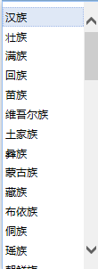
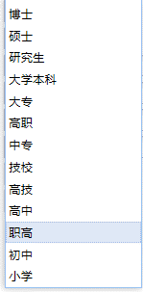
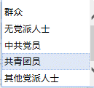
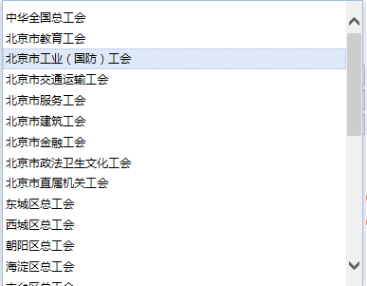
北京市银行业信贷审核专业人员技能竞赛 | 男 | 汉族 | 农业户口 | 博士 | 群众 | 一级 | 政府机关 | 中华全国总工会
 | 女 | 壮族 | 非农业户口 | 硕士 | 无党派人士 | 二级 | 部队单位 | 北京市教育工会
 |  | 满族 |  | 研究生 | 中共党员 | 三级 | 事业单位 | 北京市工业（国防）工会
 |  | 回族 |  | 大学本科 | 共青团员 |  | 企业单位 | 北京市交通运输工会
 |  | 苗族 |  | 大专 | 其他党派人士 |  | 社会团体 | 北京市服务工会
 |  | 维吾尔族 |  | 高职 |  |  | 其他 | 北京市建筑工会
 |  | 土家族 |  | 高技 |  |  |  | 北京市金融工会
 |  | 彝族 |  | 中专 |  |  |  | 北京市政法卫生文化工会
 |  | 蒙古族 |  | 技校 |  |  |  | 北京市直属机关工会
 |  | 藏族 |  | 职高 |  |  |  | 东城区总工会
 |  | 布依族 |  | 高中 |  |  |  | 西城区总工会
 |  | 侗族 |  | 初中 |  |  |  | 朝阳区总工会
 |  | 瑶族 |  | 小学 |  |  |  | 海淀区总工会
 |  | 朝鲜族 |  | 其他 |  |  |  | 丰台区总工会
 |  | 白族 |  |  |  |  |  | 石景山区总工会
 |  | 阿昌族 |  |  |  |  |  | 门头沟区总工会
 |  | 保安族 |  |  |  |  |  | 房山区总工会
 |  | 布朗族 |  |  |  |  |  | 通州区总工会
 |  | 达斡尔族 |  |  |  |  |  | 顺义区总工会
 |  | 傣族 |  |  |  |  |  | 昌平区总工会
 |  | 德昂族 |  |  |  |  |  | 大兴区总工会
 |  | 东乡族 |  |  |  |  |  | 怀柔区总工会
 |  | 独龙族 |  |  |  |  |  | 平谷区总工会
 |  | 俄罗斯族 |  |  |  |  |  | 密云区总工会
 |  | 鄂伦春族 |  |  |  |  |  | 延庆区总工会
 |  | 鄂温克族 |  |  |  |  |  | 经济开发区总工会
 |  | 高山族 |  |  |  |  |  | 外阜工会
 |  | 哈尼族 |  |  |  |  |  | 未成立工会
 |  | 哈萨克族 |  |  |  |  |  | 其他
 |  | 赫哲族
 |  | 基诺族
 |  | 京族
 |  | 景颇族
 |  | 柯尔克孜族
 |  | 拉祜族
 |  | 黎族
 |  | 傈僳族
 |  | 珞巴族
 |  | 毛南族
 |  | 门巴族
 |  | 仫佬族
 |  | 纳西族
 |  | 怒族
 |  | 普米族
 |  | 羌族
 |  | 撒拉族
 |  | 水族
 |  | 塔吉克族
 |  | 塔塔尔族
 |  | 土族
 |  | 佤族
 |  | 乌孜别克族
 |  | 锡伯族
 |  | 仡佬族
 |  | 畬族
 |  | 裕固族
 |  | 其他

